Info
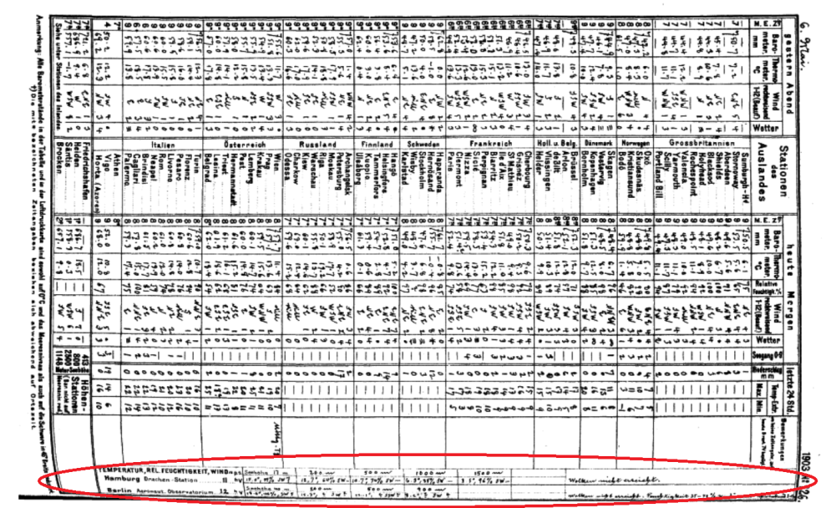
Beim Übertragen der Daten gilt zu beachten:
Daten ab 1903a S. 500
Das Datum muss zu jeder Station (also auf jeder Zeile) in das entsprechende Feld eingetragen werden.
Leere Felder werden in der Excel-Tabelle mit "-999" gekennzeichnet.
Sind bei einer Station auf der ganzen Zeile keine Daten einzutragen, so kann die entsprechende Zeile gelöscht werden.
Sind Daten nur schwer lesbar, so kann der vermutete Wert rot eingefärbt in die Tabelle eingegeben werden. Dieser Wert muss jedoch in der hintersten Spalte "Flags" ebennfals rot wie folgt gekennzeichnet werden:
Wert (Höhenstufe; DD /F). Beispiel: 23 (500; F)
Ist ein Wert nicht identifiziertbar, wird rot der Wert "-999" in die Tabelle eingetragen! In der Spalte Flags wird der Wert wiederum rot vermerkt. Bsp.: -999 (500; DD)
Das Excel-File wird vor dem Senden via Email wie folgt abgespeichert: Germany - Wetterbericht von_Anfangsdatum_Enddatum.xls Bsp.: Germany - Wetterbericht von_1939_09_01_1940_01_31.xls
Das File mit sämtlichen Daten senden an: alexander.stickler@giub.unibe.ch sowie an harryhofstetter@students.unibe.ch

